1
BẢNG KÊ HÀNG BÁN
STT | Ngày | Mặt hàng | Số lượng | Đớn giá | Trị giá
1 | 2012-01-02 | Lead | 3 | 35,000,000 | 105,000,000
2 | 2012-01-02 | Super Dream | 2 | 17,000,000 | 34,000,000
3 | 2012-01-02 | Super Dream | 1 | 17,000,000 | 17,000,000
4 | 2012-01-02 | TV Samsung | 3 | 8,000,000 | 24,000,000
 | 1/2/2012 Total |  |  |  | 180,000,000
5 | 2012-01-07 | Lead | 2 | 17,000,000 | 34,000,000
6 | 2012-01-07 | Super Dream | 4 | 35,000,000 | 140,000,000
7 | 2012-01-07 | Super Dream | 3 | 35,000,000 | 105,000,000
8 | 2012-01-07 | TV Samsung | 1 | 8,000,000 | 8,000,000
9 | 2012-01-07 | TV Samsung | 1 | 8,000,000 | 8,000,000
 | 1/7/2012 Total |  |  |  | 295,000,000
 | tổng cộng |  |  |  | 475,000,000

Dùng chức năng Subtotal tổng hợp dữ liệu theo mẫu
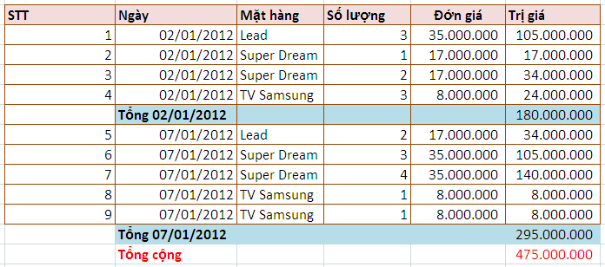

 | Dùng chức năng Subtotal tổng hợp dữ liệu theo mẫu

2
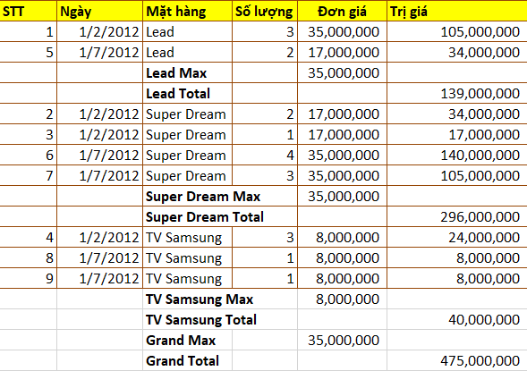
BẢNG KÊ HÀNG BÁN
STT | Ngày | Mặt hàng | Số lượng | Đơn giá | Trị giá
1 | 2012-01-02 | Lead | 3 | 35,000,000 | 105,000,000
5 | 2012-01-07 | Lead | 2 | 17,000,000 | 34,000,000
 |  | Lead Total |  | 52,000,000
 |  | Lead Total |  |  | 139,000,000
2 | 2012-01-02 | Super Dream | 2 | 17,000,000 | 34,000,000
3 | 2012-01-02 | Super Dream | 1 | 17,000,000 | 17,000,000
6 | 2012-01-07 | Super Dream | 4 | 35,000,000 | 140,000,000
7 | 2012-01-07 | Super Dream | 3 | 35,000,000 | 105,000,000
 |  | Super Dream Total |  | 104,000,000
 |  | Super Dream Total |  |  | 296,000,000
4 | 2012-01-02 | TV Samsung | 3 | 8,000,000 | 24,000,000
8 | 2012-01-07 | TV Samsung | 1 | 8,000,000 | 8,000,000
9 | 2012-01-07 | TV Samsung | 1 | 8,000,000 | 8,000,000
 |  | TV Samsung Total |  | 24,000,000
 |  | TV Samsung Total |  |  | 40,000,000
 |  | Grand Total |  | 180,000,000
 |  | Grand Total |  |  | 475,000,000

 | Dùng chức năng Subtotal tổng hợp dữ liệu theo mẫu

4
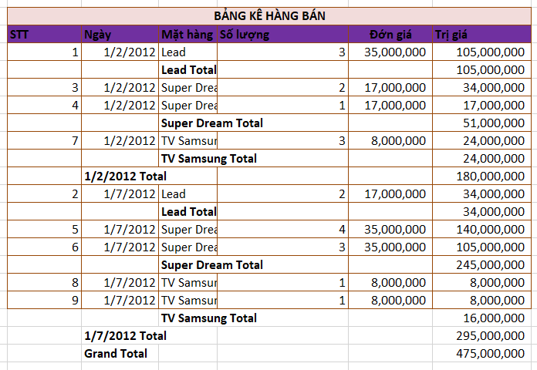
BẢNG KÊ HÀNG BÁN
STT | Ngày | Mặt hàng | Số lượng | Đớn giá | Trị giá
1 | 2012-01-02 | Lead | 3 | 35,000,000 | 105,000,000
 |  | Lead Total |  |  | 105,000,000
3 | 2012-01-02 | Super Dream | 2 | 17,000,000 | 34,000,000
4 | 2012-01-02 | Super Dream | 1 | 17,000,000 | 17,000,000
 |  | Super Dream Total |  |  | 51,000,000
7 | 2012-01-02 | TV Samsung | 3 | 8,000,000 | 24,000,000
 |  | TV Samsung Total |  |  | 24,000,000
 | 1/2/2012 Total |  |  |  | 180,000,000
2 | 2012-01-07 | Lead | 2 | 17,000,000 | 34,000,000
 |  | Lead Total |  |  | 34,000,000
5 | 2012-01-07 | Super Dream | 4 | 35,000,000 | 140,000,000
6 | 2012-01-07 | Super Dream | 3 | 35,000,000 | 105,000,000
 |  | Super Dream Total |  |  | 245,000,000
8 | 2012-01-07 | TV Samsung | 1 | 8,000,000 | 8,000,000
9 | 2012-01-07 | TV Samsung | 1 | 8,000,000 | 8,000,000
 |  | TV Samsung Total |  |  | 16,000,000
 | 1/7/2012 Total |  |  |  | 295,000,000
 | Grand Total |  |  |  | 475,000,000

 | Dùng chức năng Subtotal tổng hợp dữ liệu theo mẫu

5
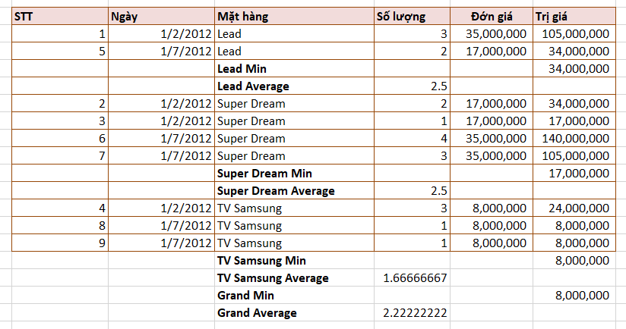
BẢNG KÊ HÀNG BÁN
STT | Ngày | Mặt hàng | Số lượng | Đớn giá | Trị giá
1 | 2012-01-02 | Lead | 3 | 35,000,000 | 105,000,000
5 | 2012-01-07 | Lead | 2 | 17,000,000 | 34,000,000
 |  | Lead Min |  |  | 34,000,000
 |  | Lead Average | 2.5
2 | 2012-01-02 | Super Dream | 2 | 17,000,000 | 34,000,000
3 | 2012-01-02 | Super Dream | 1 | 17,000,000 | 17,000,000
6 | 2012-01-07 | Super Dream | 4 | 35,000,000 | 140,000,000
7 | 2012-01-07 | Super Dream | 3 | 35,000,000 | 105,000,000
 |  | Super Dream Min |  |  | 17,000,000
 |  | Super Dream Average | 2.5
4 | 2012-01-02 | TV Samsung | 3 | 8,000,000 | 24,000,000
8 | 2012-01-07 | TV Samsung | 1 | 8,000,000 | 8,000,000
9 | 2012-01-07 | TV Samsung | 1 | 8,000,000 | 8,000,000
 |  | TV Samsung Min |  |  | 8,000,000
 |  | TV Samsung Average | 1.6666666667
 |  | Grand Min |  |  | 8,000,000
 |  | Grand Average | 2.2222222222

 | Dùng chức năng Subtotal tổng hợp dữ liệu theo mẫu

